crecimientos
...
 | Web + APP | Afiliados | TMK | WA | Ent. en Tienda | Meli Drop | Meli Full | Amazon Drop | Amazon Full | TikTok | Shein
2026-06-01 | 13.2% | -9.2% | -44.2% | 31.5% | -30.7% | -18.7% | -51.9% | -56.6% | -43.5% | 100.0% | 100.0%
2026-06-02 | -2.1% | -27.8% | -7.4% | 50.8% | -15.3% | -33.0% | -57.5% | -56.2% | -2.8% | 100.0% | 100.0%
2026-06-03 | 7.5% | -12.1% | -22.6% | 36.7% | -17.4% | -31.8% | -54.8% | -7.8% | -43.4% | 100.0% | 100.0%
2026-06-04 | 16.3% | -15.1% | 159.9% | -43.1% | -49.1% | -49.1% | -30.0% | -8.7% | -57.6% | 100.0% | 100.0%
2026-06-05 | 13.2% | 34.5% | -81.8% | -11.7% | -22.9% | -41.4% | -0.8% | -39.3% | -32.8% | 100.0% | 100.0%
2026-06-06 | 19.2% | 38.1% | -13.8% | -80.5% | -37.6% | -30.5% | 62.6% | -49.3% | -46.2% | 100.0% | 100.0%
2026-06-07 | 24.8% | 29.9% | -92.1% | -54.0% | -3.7% | -18.1% | 44.2% | -24.1% | -28.6% | 100.0% | 100.0%
2026-06-08 | 18.2% | 17.2% | -25.2% | -36.5% | 70.2% | -8.4% | 35.0% | -15.9% | -30.8% | 100.0% | 100.0%
2026-06-09 | 16.9% | 45.6% | 0.0% | -86.5% | 30.1% | -42.1% | 14.3% | -57.5% | -25.1% | 100.0% | 100.0%
2026-06-10 | 31.0% | 44.3% | -39.0% | 256.2% | 10.4% | -56.1% | 1.5% | -9.1% | -80.8% | 100.0% | 100.0%
2026-06-11 | 17.1% | -3.1% | -61.1% | -82.0% | 24.7% | -56.5% | 64.2% | -36.6% | -98.4% | 100.0% | 100.0%
2026-06-12 | 59.0% | 8.4% | -72.9% | -58.3% | -15.2% | -26.0% | 53.4% | 89.1% | -74.1% | 100.0% | 100.0%
2026-06-13 | 45.9% | 24.1% | 107.0% | -62.3% | -44.2% | -36.4% | 45.5% | 40.6% | -74.3% | 100.0% | 100.0%
2026-06-14 | 78.2% | 53.6% | -105.6% | -82.4% | -39.1% | -32.1% | 41.9% | -13.8% | -75.0% | 100.0% | 100.0%
2026-06-15 | 63.3% | 48.2% | -13.2% | -82.5% | 32.0% | -14.7% | 55.6% | -46.0% | -49.3% | 100.0% | 100.0%
2026-06-16 | 53.2% | -49.6% | -21.3% | -46.5% | 13.1% | -2.8% | 17.0% | -65.4% | -60.8% | 100.0% | 100.0%
2026-06-17 | 58.6% | -18.5% | -46.3% | -44.6% | 19.1% | 20.7% | 28.8% | -49.3% | -60.1% | 100.0% | 100.0%
2026-06-18 | 36.3% | -24.8% | 24.3% | -48.5% | 71.2% | 24.1% | 29.9% | -49.9% | -44.3% | 100.0% | 100.0%
2026-06-19 | 16.9% | -26.7% | -79.6% | -82.7% | -25.1% | -38.3% | 58.3% | -76.7% | -27.3% | 100.0% | 100.0%
2026-06-20 | -26.4% | -3.2% | -99.1% | -11.1% | 49.1% | 21.4% | 86.4% | -42.3% | -51.3% | 100.0% | 100.0%
2026-06-21 | -21.5% | -39.6% | -212.7% | -101.2% | -27.5% | 333.8% | 27.5% | -60.4% | -31.9% | 100.0% | 100.0%
2026-06-22 | -3.3% | -32.9% | 46.1% | -100.0% | -43.5% | -52.2% | 45.3% | -65.1% | -69.2% | 100.0% | 100.0%
2026-06-23 | 4.8% | -34.5% | -51.8% | -100.0% | -54.8% | 3.6% | 21.1% | -40.3% | -8.6% | 100.0% | 100.0%
2026-06-24 | -0.8% | -34.6% | 136.3% | -68.8% | -47.5% | -44.1% | 31.7% | -39.4% | 117.2% | 100.0% | 100.0%
2026-06-25 | 1.8% | -32.1% | -38.3% | -75.7% | -33.7% | 0.0% | -14.1% | 1.4% | -10.6% | 100.0% | 100.0%
2026-06-26 | 2.3% | -28.2% | -59.5% | -86.9% | 40.1% | -17.9% | 11.1% | 46.3% | 10.5% | 100.0% | 100.0%
2026-06-27 | 2.0% | -19.1% | -63.6% | -100.0% | 24.3% | -16.5% | 14.4% | 23.2% | 12.2% | 100.0% | 100.0%
2026-06-28 | 10.4% | -21.5% | -100.0% | -30.9% | -52.6% | 33.3% | 19.8% | 18.0% | 68.9% | 100.0% | 100.0%
2026-06-29 | 0.2% | -29.3% | -57.0% | -91.7% | 0.0% | -45.1% | 23.3% | -10.7% | 69.5% | 100.0% | 100.0%
2026-06-30 | 8.8% | -21.7% | -91.1% | -54.3% | 12.8% | 23.9% | 51.4% | 4.7% | -3.9% | 100.0% | 100.0%
2026-07-01 | 4.6% | -8.5% | -30.7% | -64.9% | 5.0% | 20.1% | 51.5% | 29.1% | 111.4% | 100.0% | 100.0%
2026-07-02 | 8.4% | -4.9% | -71.8% | -55.5% | -6.9% | -4.3% | 65.7% | -5.6% | 88.6% | 100.0% | 100.0%
2026-07-03 | 24.1% | 33.0% | 39.0% | -157.4% | -21.0% | -19.0% | 1.9% | 54.6% | 89.0% | 100.0% | 100.0%
2026-07-04 | 26.9% | 17.5% | -61.8% | -95.8% | 15.0% | 17.9% | 0.0% | 120.2% | 81.1% | 100.0% | 100.0%
2026-07-05 | -1.8% | -12.1% | -123.3% | -35.5% | -46.4% | 83.2% | -16.4% | 34.9% | -38.5% | 100.0% | 100.0%
2026-07-06 | 3.1% | 4.3% | -79.2% | -28.1% | -47.3% | -40.4% | -25.1% | -48.2% | -44.8% | 100.0% | 100.0%
2026-07-07 | 9.5% | 11.6% | -63.5% | -53.9% | 2.5% | 9.0% | -10.6% | -49.3% | -53.6% | 100.0% | 100.0%
2026-07-08 | 2.8% | 8.5% | 22.6% | -26.4% | -3.9% | 8.3% | 11.4% | -32.2% | 106.2% | 100.0% | 100.0%
2026-07-09 | 22.5% | 21.1% | -48.6% | -5.4% | -70.1% | -40.3% | -47.9% | -59.6% | 14.0% | 100.0% | 100.0%
2026-07-10 | 33.9% | 18.2% | 9.9% | 0.1% | 89.2% | -31.2% | -37.5% | -30.1% | 42.2% | 100.0% | 100.0%
2026-07-11 | 6.8% | 6.3% | -97.4% | -100.3% | 48.6% | -51.7% | -46.4% | 46.2% | -28.0% | 100.0% | 100.0%
2026-07-12 | -98.9% | -96.7% | -100.0% | -100.0% | -34.7% | -91.4% | -95.3% | -94.1% | -94.0% | 100.0% | 100.0%
2026-07-13 | -100.2% | -100.0% | -100.0% | -100.0% | -111.7% | -100.0% | 23.7% | -100.0% | 39.7% | 100.0% | 100.0%
2026-07-14 | -100.0% | -100.0% | -100.0% | -100.0% | -99.6% | -100.0% | -48.9% | -100.0% | -63.2% | 100.0% | 100.0%
2026-07-15 | -100.0% | -100.0% | -100.0% | -100.0% | -103.3% | 4.4% | 30.7% | 33.2% | -56.8% | 100.0% | 100.0%
2026-07-16 | -108.9% | -100.0% | -100.0% | -100.0% | -94.5% | -86.5% | -12.6% | -100.0% | -32.2% | 100.0% | 100.0%
2026-07-17 | 110.1% | 87.8% | -100.0% | -42.3% | -100.9% | -75.6% | 29.0% | -84.1% | -51.0% | 100.0% | 100.0%
2026-07-18 | 112.2% | 39.9% | -100.0% | 72.7% | -101.9% | -98.5% | 60.6% | -64.3% | -54.6% | 100.0% | 100.0%
2026-07-19 | 40.4% | -12.7% | -100.0% | 30.0% | -105.9% | -61.7% | 35.2% | -22.8% | -82.6% | 100.0% | 100.0%
2026-07-20 | 17.1% | -2.7% | -100.0% | 240.5% | -96.8% | -64.5% | -4.3% | -67.3% | -61.5% | 100.0% | 100.0%
...
AMAZON | TikTok | Shein
-53.7% | 100.0% | 100.0%
-48.5% | 100.0% | 100.0%
-17.2% | 100.0% | 100.0%
-26.6% | 100.0% | 100.0%
-37.2% | 100.0% | 100.0%
-48.4% | 100.0% | 100.0%
-25.7% | 100.0% | 100.0%
-18.6% | 100.0% | 100.0%
-50.0% | 100.0% | 100.0%
-36.3% | 100.0% | 100.0%
-61.2% | 100.0% | 100.0%
6.7% | 100.0% | 100.0%
-18.3% | 100.0% | 100.0%
-35.6% | 100.0% | 100.0%
-46.8% | 100.0% | 100.0%
-64.1% | 100.0% | 100.0%
-52.9% | 100.0% | 100.0%
-48.3% | 100.0% | 100.0%
-65.4% | 100.0% | 100.0%
-45.0% | 100.0% | 100.0%
-55.2% | 100.0% | 100.0%
-65.8% | 100.0% | 100.0%
-33.9% | 100.0% | 100.0%
-14.5% | 100.0% | 100.0%
-1.7% | 100.0% | 100.0%
36.5% | 100.0% | 100.0%
20.3% | 100.0% | 100.0%
27.5% | 100.0% | 100.0%
1.5% | 100.0% | 100.0%
2.8% | 100.0% | 100.0%
42.7% | 100.0% | 100.0%
12.8% | 100.0% | 100.0%
60.1% | 100.0% | 100.0%
112.2% | 100.0% | 100.0%
18.6% | 100.0% | 100.0%
-47.7% | 100.0% | 100.0%
-49.9% | 100.0% | 100.0%
-23.6% | 100.0% | 100.0%
...

JULIO
...
135
172
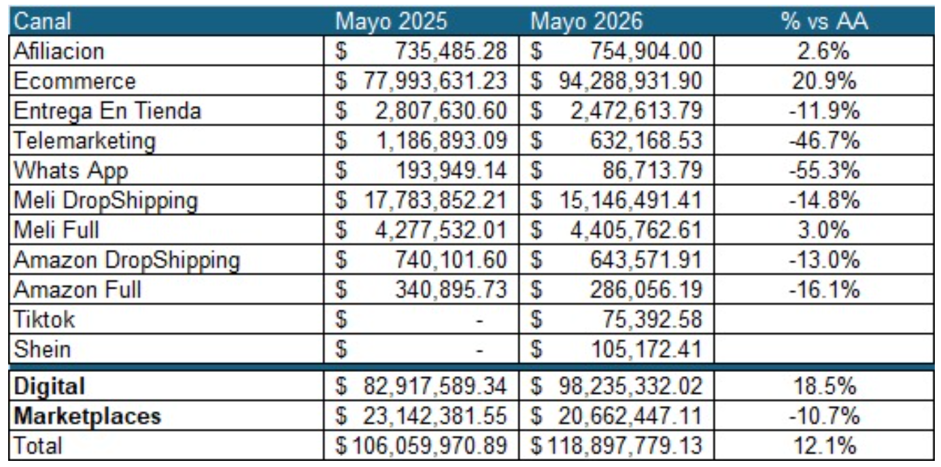
...
Diferencia $ vs 2025 | AA 2025
-$85,074 | Afiliacion | $948,678
$14,174,271 | Ecommerce | $75,410,497
-$449,629 | Entrega En Tienda | $3,025,707
-$293,599 | Telemarketing | $1,019,069
-$109,233 | Whats App | $207,855
-$5,703,678 | Meli DropShipping | $20,504,897
$257,037 | Meli Full | $4,648,836
-$318,603 | Amazon DropShipping | $966,291
-$125,009 | Amazon Full | $337,108
$188,725 | Tiktok
$84,093 | Shein
$7,619,301 | Total | $107,068,938
...

